Лист1
 | НЕОБХОДИМО ЗАПОЛНЯТЬ ГДЕ ЖЕЛТЫЕ ЯЧЕЙКИ
БЛАНК ЗАЯВКИ

при заказе Товара от 65 штук в ассортименте, на общую сумму 5000 руб. и более.
№ п/п | Наименование товара | Количество, шт. | Цена в руб, без НДС, для оптовых клиентов | Всего, на сумму, руб. с НДС 5%
Кремы серии «Волшебная пчела»
1 | Интенсивный крем-лифтинг (75 мл). |  | 89.25 | 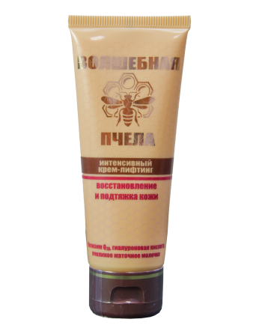 0
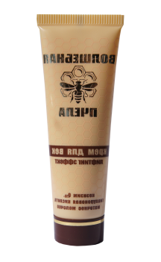
2 | Крем для век (лифтинг эффект) (30мл) |  | 84 | 0
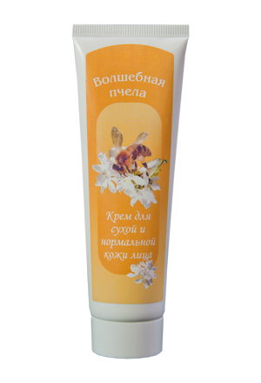
3 | Крем по уходу за сухой и нормальной кожей лица (0,75мл) |  | 89.25 | 0
4 | Крем для ног (0,75мл) |  | 74 | 0
5 | Крем для рук (0,75мл) |  | 84 | 0
6 | Крем «Пчелиная защита» от псориаза с экстрактами прополиса, мать-и-мачехи, череды и чистотела (75 мл) |  | 84 | 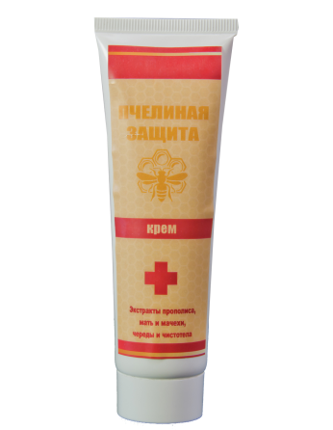 0
 | ИТОГО | 0 |  | 0

ДАННЫЕ ПОКУПАТЕЛЯ (плательщика счета): наименование, ИНН/КПП, юридический адрес, или физическое лицо (ФИО, серия и номер паспорта)
Адрес доставки (или ближайший адрес филиала ТК получателя)

ДАННЫЕ ПОЛУЧАТЕЛЯ ТОВАРА ДЛЯ ОФОРМЛЕНИЯ ГРУЗА В ТК | Для юридических лиц (вписать ИНН/КПП, юр.адрес, телефон и ФИО представителя получателя груза) | Для физических лиц (вписать серию и номер паспорта, ФИО и телефон)
 |  | `

ВНИМАНИЕ: Доставка осуществляется только транспортными компаниями ПЭК, Деловые Линии, СДЭК за счет получателя.

ЗАЯВКУ НЕОБХОДИМО ОТПРАВИТЬ НА ЕМАЙЛ: elena07.07@mail.ru

